关系图
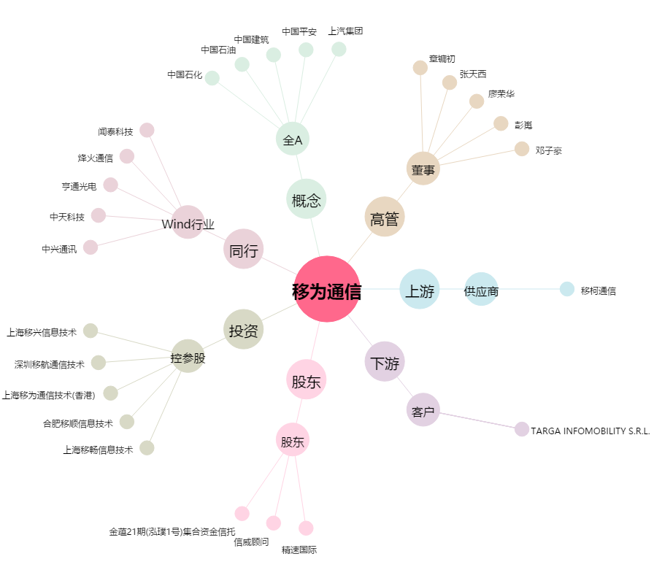
移为通信[300590.SZ] - 关系概览图

